8
שאלה 8

רעיון מרכזי: הירידת ערך לעולם לא תיוחס להתחייבויות
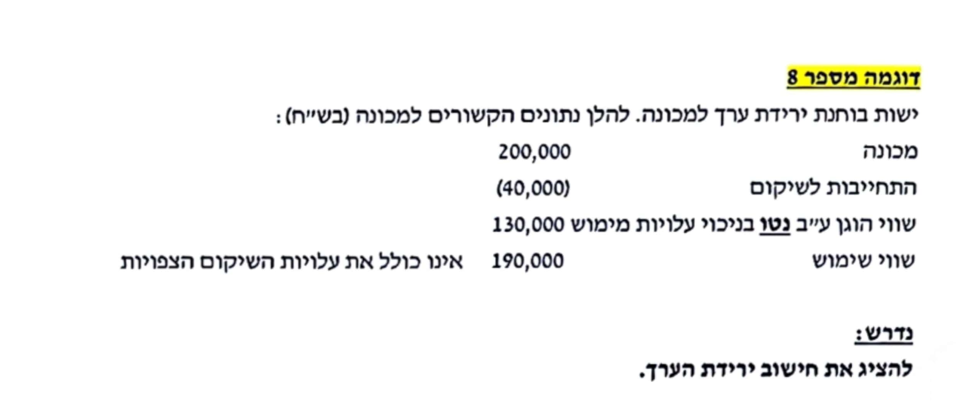
הבעיה בנתוני השאלה שהם לא על בסיס אחיד
השווי הוגן- הוא על בסיס נטו (כולל את ההפרשה)
שווי השימוש- הוא לפני ההפרשה.
לכן עלינו ליצור אחידות.

ויש שתי אפשרויות:
אפשרות ראשונה -לנטרל את ההפרשה מהחישובים
הערך בספרים (רק של הנכס) | 200,000

חישוב הסכום בר ההשבה (רק של הנכס):
שווי הוגן בניכוי עלויות מימוש (בסיס ברוטו) | 170,000 |  | 130,000 + 40,000 = | שווי הוגן ע״ב נטו = לאחר ניכוי עלויות שיקום
שווי שימוש | 190,000
סב״ה - הגבוה מבין השניים | 190,000

ירידת ערך : | 10,000 |  |  | 200,000 - 190,000 =
 |  |  |  |  | בכל מקרה
אפשרות שנייה- לעבוד גם על הנכס וגם על ההתחייבות |  |  |  |  | את הירידה נייחס
הערך הפנקסני (רק של הנכס) | 200,000 |  |  |  | רק לנכס
התחייבות | -40,000 |  |  |  | ולא להתחייבות
ערך הנכס נטו לאחר יציאה כספית לשיקום | 160,000

חישוב סכום בר השבה - על בסיס נטו:
שווי הוגן על בסיס נטו בניכוי עלויות מימוש | 130,000 | נתון
שווי שימוש בניכוי עלויות שיקום | 150,000 |  |  | 190,000 - 40,000 =
סה״כ סב״ה | 150,000

ירידת הערך | 10,000 |  | 160,000 - 150,000 =

9
רעיון מרכזי: הקצאת ירידת ערך תהה לפי פורפורציה של ערף פנקסני, תוך תשומת לב למגבלות

מקרה א
הערך הפנקסני של כל היחידה |  |  | 400,000
סכום בר השבה |  |  | 440,000 | נתון
ירידת ערך |  |  | 0
אין ירידת ערך ליחידה, וזה אומר שאין ירידת ערך לאף אחד מהמרכיבים המרכיבים אותה

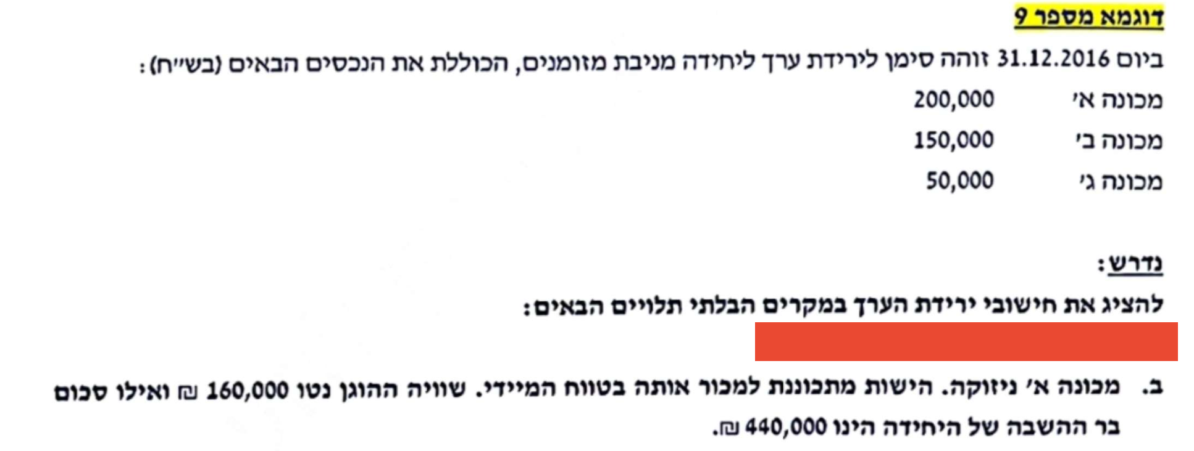
מקרה ב
מכונה א' ניזוקה, זה הוא סימן לירידת ערך כיוון שהיא מיועדת למכירה בטווח במיידי,
בקירוב שווי השימוש שלה=לשווי הוגן בניכוי עלויות מימוש
לכן ניתן לחשב לה סכום בר השבה עצמאי
נעבוד עליה
עלות מופחתת - מכונה א׳ |  | 200,000
סכום בר השבה - מכונה א׳ |  | 160,000
ירידת ערך |  | 40,000

כל הירידת ערך שייכת רק למכונה א'

כעת נעבור ליחידה,
עלות מופחתת של היחידה |  | 360,000 |  | 400,000 - 40,000 =
סכום בר השבה |  | 440,000 | נתון
 |  | 0

אין ירידת ערך ליחידה, שימו לב שמה שמיוחד פה, שלמרות שליחידה אין ירידת ערך לנכס א' יש כי ניתן לחשב לו סכום בר השבה עצמאי.
חשוב מאד: היכולת לבצע ירידת ערך נפרדת לפריט א בלבד למרות שהוא חלק מיחידה מניבת מזומנים - נובע אך ורק מהכוונה
למכור אותו בקרוב. כוונה זו מובילה לכך שהתזרים הצפוי מהפריט הוא מחיר מכירתו הצפוי. ולכן, הסב״ה של הפריט (פריט א)
במקרה זה ניתן לאמידה מהימנה באופן עצמאי ומנותק מיתר רכיבי היחידה, מה שגרם להתחשבות בו בנפרד ולא רק ביחידה.

נדרש ג
ציינו שהשווי ההוגן של מכונה א הוא 160,000, ללא כל מידע על כוונת מכירה.
כמו כן, ציינו שהסכום בר ההשבה העדכני הוא 280,000.

אומנם נתון לנו שווי הוגן של נכס א', אבל זה לא עוזר כי אין נתון שמרמז שניתן לחשב לו סכום בר השבה עצמאי:
ובפרט, אין כוונה למכור אותו בטווח הקצר (בשונה מנדרש ב).

 |  | חלק יחסי | מכפלת החלק
 |  | עלות מופחתת | היחסי בסך
נפנה ישר ליחידה |  | רכיב חלקי סה״כ | ירידת הערך
עלות מופחתת של היחידה |  |  | בייחוס לרכיב | לאחר ירידת ערך | חוזרת | לאחר
נכס א' | 200,000 | 50% | 60,000 | 140,000 | 20,000 | 160,000
נכס ב' | 150,000 | 38% | 45,000 | 105,000 | -15,000 | 90,000
נכס ג' | 50,000 | 13% | 15,000 | 35,000 | -5,000 | 30,000
סה״כ | 400,000 |  | 120,000 | 280,000 | - | 280,000

בר השבה | 280,000 | נתון
ירידת ערך | 120,000

כעת בדיקת מגבלות:
עלות מופחתת נכס א' |  | 200,000 |  | הליך ההקצאה מדמה שווי שימוש, ובגלל שהשווי שימוש יותר נמוך מהשווי ההוגן, אז צריך להעמיד את הנכס על השווי שימוש על חשבון נכסים אחרים

שווי הוגן בניכוי עלויות מימוש |  | 160,000

הליך ההקצאה-שווי שימוש |  | 140,000

יש להגדיל את נכס א' ל160,000
על חשבון הנכסים האחרים

הרחבה / תרגול נוסף לבדיקת הבנה כיתתית - ביצוע הקצאות חוזרות לירידת ערך של יחידה מניבת מזומנים
בחברת ״עאדל נקניקים״ מחזיקים בכמה מכונות חימום נקניק שעובדות יחד, בלתי ניתנות להפרדה, ותזרימי
המזומנים מהן תלויים זה בזה.
להלן נתונים לגבי ערך הספרים (העלות המופחתת) של המכונות השונות ליום 31/12/2024 (אלפי ש״ח): |  |  |  |  |  |  |  | תדריך מקוצר:

 |  |  |  |  |  |  |  | לאור העובדה שאין כוונה למכור את מכונת
מכונת טחינת פופיקים |  |  | 200 |  |  |  |  | טחינת הפופיקים, ידיעת שוויה ההוגן
מכונת תיבול כרבולות |  |  | 120 |  |  |  |  | לא תוביל להקצאת ירידת ערך בנפרד
מכונת עטיפת מעיים |  |  | 300 |  |  |  |  | בגינה - בשלב ראשון.
מכונת ניקוי קקי מהגגות |  |  | 150
סה״כ |  |  | 770 |  |  |  |  | מה שכן נעשה, זה לחשב את ירידת הערך
 |  |  |  |  |  |  |  | הכוללת, וקודם כל, להקצות אותה בין
ידוע כי הסכום בר ההשבה של היחידה מניבת המזומנים ליום זה הוא 320 אלפי ש״ח - בדיקת הסב״ה בוצעה |  |  |  |  |  |  |  | הרכיבים של היחידה מניבת המזומנים -
לאור קקי גדול שהתגלה במכונה. |  |  |  |  |  |  |  | המכונות השונות - לפי יחס העלות המופחתת
בהנחה שידוע שהשווי ההוגן של מכונת טחינת הפופיקים הוא 195 אלפי ש״ח (ואין כוונה למכור אותה) |  |  |  |  |  |  |  | לפני הירידה.
חשבו את סך ירידת הערך ואת אופן הקצאתה בין רכיבי היחידה מניבת המזומנים.
 |  |  |  |  |  |  |  | לאחר מכן, עלינו לוודא שבמידה וישנה
 |  |  | עלות מופחתת | חלק יחסי | הקצאת י״ע | הקצאה חוזרת | סה״כ | מכונה ספציפית שניתן להעריך את שוויה -
מכונת טחינת פופיקים |  |  | 200 | 26% | -116.883 | 111.883 | 195 | שהיא לא תרד אל מתחת לשווי זה
מכונת תיבול כרבולות |  |  | 120 | 16% | -70.130 | -23.554 | 26.316 | במסגרת הקצאת הירידה. ככל שקיימת
מכונת עטיפת מעיים |  |  | 300 | 39% | -175.325 | -58.886 | 65.789 | ירידה מעבר, יש לתקנה על ידי הקצאה
מכונת ניקוי קקי מהגגות |  |  | 150 | 19% | -87.662 | -29.443 | 32.895 | חוזרת.
סה״כ |  |  | 770 | 100% | -450 | 0 | 320

 |  |  | לאחר הקצאה ראשונית של י״ע למכונת פופיק:
 |  |  |  | 83.117 |  | 200 - 116.883 =

 |  |  | אך השווי ההוגן שלה 195!

 |  |  | עלינו לבטל ירידת ערך, בגובה ההפרש:
 |  |  |  | 111.883 |  | 195 - 83.117 =

 |  |  | סך י״ע לפריטים האחרים שלהם הוקצתה י״ע (בצהוב):
 |  |  |  |  | -333.117

ירידת הערך שצריך להקצות מחדש בסך 111.883 תוקצה לכל פריט לפי היחס בין ירידת הערך הראשונית
שלו לבין סך ההקצאה לפריטים האחרים (סך הצהובים).

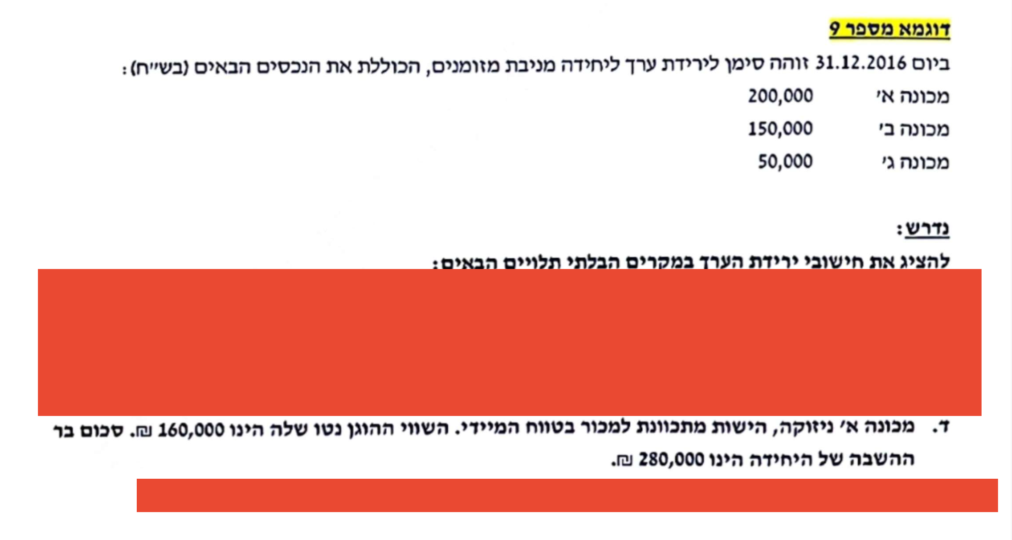
נדרש ד
מכונה א' ניזוקה והיא מיועדת למכירה בטווח המיידי לכן ניתן לחשב לה סכום בר השבה עצמאי
נתחילה במכונה א'
עלות מופחתת |  | 200,000
סכום בר השבה |  | 160,000
ירידת ערך - מכונה א |  | 40,000
יש בגינה ירידת ערך של 40,000.

מה לגבי היח׳ מניבת המזומנים כולה?

היחידה כולה היתה בעלת עלות מופחתת: |  |  |  | 400,000
בניכוי ירידת ערך פרטנית של מכונה א ספציפית: |  |  |  | -40,000
ערך ספרים עדכני, לפני בדיקת ירידת ערך של היח׳ כולה: |  |  |  | 360,000

הסכום בר ההשבה של היח׳ כולה: |  |  |  | 280,000

ולכן, יש ירידת ערך נוספת, ברמת היחידה כולה: |  |  |  | 80,000 |  | 360,000 - 280,000 =

ערך פנקסני של היחידה |  |  | ירידת ערך | לאחר ירידת ערך
נכס א' | 160,000 | 0% | - | 160,000
נכס ב' | 150,000 | 75% | 60,000 | 90,000
נכס ג' | 50,000 | 25% | 20,000 | 30,000
 | 360,000 |  | 80,000 | 280,000
בר השבה | 280,000 | נתון
ירידת ערך | 80,000 |  |  |  | אם העמדתי נכס לפי הסכום בר השבה שלו, נגמר אני לא אוריד לו עוד סכום בגלל הירידת ערך של היחידה כולה, אני אוריד מהנכסים האחרים

אני לא מקצה לנכס א' כי הוא עומד על ההסכום בר השבה שלו
אין בדיקת מגבלה.

הרחבה / תרגול נוסף לבדיקת הבנה כיתתית - ביצוע הקצאות חוזרות לירידת ערך של יחידה מניבת מזומנים
בחברת ״עאדל נקניקים״ מחזיקים בכמה מכונות חימום נקניק שעובדות יחד, בלתי ניתנות להפרדה, ותזרימי |  |  |  |  |  |  |  | תדריך קצר:
המזומנים מהן תלויים זה בזה. |  |  |  |  |  |  |  | כאשר אני מזהה מצב שבו קיימת ירידת ערך
להלן נתונים לגבי ערך הספרים (העלות המופחתת) של המכונות השונות ליום 31/12/2024 (אלפי ש״ח): |  |  |  |  |  |  |  | של פריט ספציפי שמכירתו צפויה ולכן ניתן

 |  |  |  |  |  |  |  | לחשב עצמאית סכום בר השבה לפריט ספציפי
מכונת טחינת פופיקים |  |  | 200 |  |  |  |  | זה, נפעל כך:
מכונת תיבול כרבולות |  |  | 120 |  |  |  |  | א. נייחס את ירידת הערך הרלוונטית לפריט הספציפי.
מכונת עטיפת מעיים |  |  | 300 |  |  |  |  | ב. את שארית ירידת הערך נקצה לפריטים האחרים
מכונת ניקוי קקי מהגגות |  |  | 150 |  |  |  |  | בלבד, ללא הקצאה נוספת של ירידת ערך לפריט
סה״כ |  |  | 770 |  |  |  |  | הספציפי.

ידוע כי הסכום בר ההשבה של היחידה מניבת המזומנים ליום זה הוא 320 אלפי ש״ח - בדיקת הסב״ה בוצעה
לאור קקי גדול שהתגלה במכונה.
בהנחה שידוע שהשווי ההוגן של מכונת טחינת הפופיקים הוא 20 אלפי ש״ח ויש כוונה למכור אותה בסכום זה.
חשבו את סך ירידת הערך ואת אופן הקצאתה בין רכיבי היחידה מניבת המזומנים.

 |  |  | עלות מופחתת | חלק יחסי | הקצאת י״ע | סה״כ
מכונת טחינת פופיקים |  |  | 20 | 0% | 0.000 | 20
מכונת תיבול כרבולות |  |  | 120 | 21% | 56.84 | 63.158
מכונת עטיפת מעיים |  |  | 300 | 53% | 142.11 | 157.895
מכונת ניקוי קקי מהגגות |  |  | 150 | 26% | 71.05 | 78.947
סה״כ |  |  | 590 | 100% | 270 | 320

ירידת הערך ברמת היחידה = שצריך להקצות על הפריטים הלא ספציפיים (בצהוב) היא לפי:
 |  |  | 270 |  | 590 - 320 =

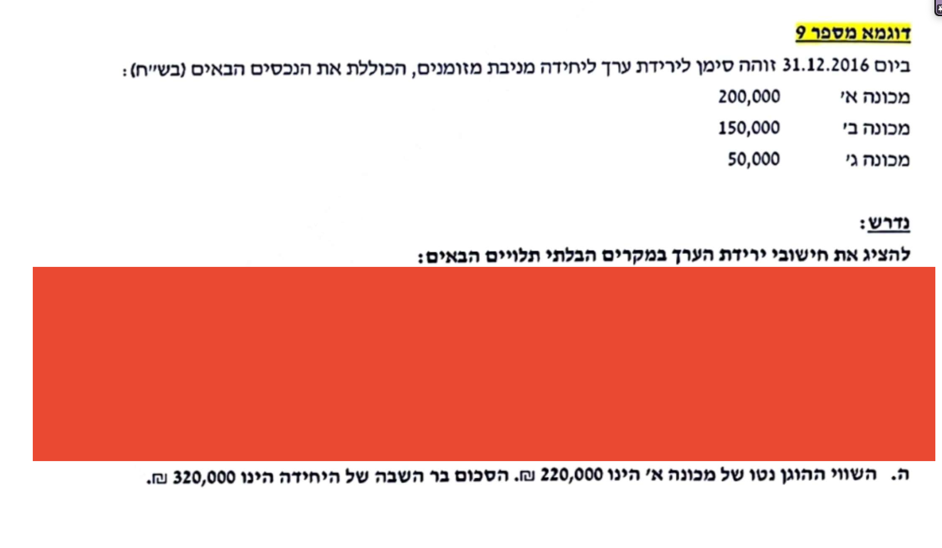
נדרש ה
מה שמאפיין את המקרה הזה הוא שבגין מכונה א', בטוח אין ירידת ערך מכיוון שהשווי ההוגן בניכוי עלויות מימוש שלה
יותר גבוה מהעלות המופחתת שלה

ערך פנקסני של היחידה |  |  | ירידת ערך | לאחר ירידת ערך
נכס א' | 200,000 | 0% | - | 200,000
נכס ב' | 150,000 | 75% | 60,000 | 90,000
נכס ג' | 50,000 | 25% | 20,000 | 30,000
 | 400,000 |  | 80,000 | 320,000
בר השבה | 320,000 | נתון
ירידת ערך | 80,000

הדגש הוא שירידת הערך תהיה בגין נכסים ב' וג'.

אם השווי ההוגן גם ככה יותר גבוה מהערך הפנקסני של המכונה זה אומר שאין להכיר לה בעוד ירידת ערך.

